1.รวม
โครงการภายใต้เป้าหมายแผนแม่บทย่อย: 180201 ความสมบูรณ์ของระบบนิเวศทางทะเลเพิ่มขึ้น
กรุณา Log in เข้าระบบ eMENSCR ก่อนดำเนินการ Click ที่ link โครงการนั้น ๆ
หมายเหตุ : หากไม่ Login จะไม่สามารถดูรายละเอียดโครงการได้
โครงการที่ปรากฎเป็นโครงการที่ผ่านการอนุมัติจากผู้บริหาร (M7) ของหน่วยงานเท่านั้น (ข้อมูล ณ เดือนมิถุนายน 2566)

ชื่อโครงการ / การดำเนินงาน | ปีงบประมาณ | วันที่เริ่มต้นโครงการ | วันที่สิ้นสุดโครงการ | หน่วยงานระดับกองหรือเทียบเท่า | หน่วยงานระดับกรมหรือเทียบเท่า | หน่วยงานระดับกระทรวงหรือเทียบเท่า | ประเภทโครงการ | องค์ประกอบ | ปัจจัย
ออกหนังสือรับรองผู้ให้บริการจัดเก็บและบำบัดของเสียจากเรือประเภทขยะ และกากของเสียต่างๆ ตามระเบียบกรมเจ้าท่า ว่าด้วยหลักเกณฑ์และวิธีการรับรองผู้ให้บริการจัดเก็บและบำบัดของเสียจากเรือ ประเภทขยะ และกากของเสียต่างๆ พ.ศ. 2560 | 2560 | กันยายน 2560 | กันยายน 2565 | สำนักความปลอดภัยและสิ่งแวดล้อมทางน้ำ | กรมเจ้าท่า | กระทรวงคมนาคม |  | 180201V04 | 180201V04F02
โครงการพัฒนาศักยภาพกระบวนการผลิตสินค้าเกษตร | 2561 | ตุลาคม 2560 | กันยายน 2562 | กองบริหารจัดการทรัพยากรและกำหนดมาตรการ | กรมประมง | กระทรวงเกษตรและสหกรณ์ |  | 180201V05 | 180201V05F05
โครงการเพื่อป้องกันปัญหาการกัดเซาะชายฝั่ง ตามมาตรา 21 แห่งพระราชบัญญัติส่งเสริมการบริหารจัดการทรัพยากรทางทะเลและชายฝั่ง พ.ศ. 2558 | 2561 | ตุลาคม 2560 | กันยายน 2566 | กองบริหารจัดการพื้นที่ชายฝั่ง | กรมทรัพยากรทางทะเลและชายฝั่ง | กระทรวงทรัพยากรธรรมชาติและสิ่งแวดล้อม |  | 180201V03 | 180201V03F03
โครงการป้องกันแก้ไขปัญหาการกัดเซาะชายฝั่ง โดยวิธีปักไม้ไผ่ชะลอความรุนแรงของคลื่นในชายฝั่งที่เป็นหาดโคลน | 2561 | ตุลาคม 2560 | กันยายน 2566 | กองบริหารจัดการพื้นที่ชายฝั่ง | กรมทรัพยากรทางทะเลและชายฝั่ง | กระทรวงทรัพยากรธรรมชาติและสิ่งแวดล้อม |  | 180201V02 | 180201V02F03
การฝึกซ้อมแผนป้องกันและขจัดมลพิษทางน้ำเนื่องจากน้ำมันแห่งชาติ | 2561 | พฤษภาคม 2561 | กันยายน 2565 | สำนักความปลอดภัยและสิ่งแวดล้อมทางน้ำ | กรมเจ้าท่า | กระทรวงคมนาคม |  | 180201V04 | 180201V04F04
แผนการบริหารจัดการประมงทะเลของประเทศไทย | 2562 | ตุลาคม 2561 | กันยายน 2565 | กองวิจัยและพัฒนาประมงทะเล | กรมประมง | กระทรวงเกษตรและสหกรณ์ |  | 180201V05 | 180201V05F05
โครงการฟื้นฟูทรัพยากรปะการังและหญ้าทะเลแบบบูรณาการทุกภาคส่วน | 2562 | ตุลาคม 2561 | กันยายน 2562 | สถาบันวิจัยและพัฒนาทรัพยากรทางทะเล ชายฝั่งทะเล และป่าชายเลน | กรมทรัพยากรทางทะเลและชายฝั่ง | กระทรวงทรัพยากรธรรมชาติและสิ่งแวดล้อม |  | 180201V04 | 180201V04F01
โครงการบริหารจัดการขยะทะเล | 2562 | ตุลาคม 2561 | กันยายน 2562 | สถาบันวิจัยและพัฒนาทรัพยากรทางทะเล ชายฝั่งทะเล และป่าชายเลน | กรมทรัพยากรทางทะเลและชายฝั่ง | กระทรวงทรัพยากรธรรมชาติและสิ่งแวดล้อม |  | 180201V02 | 180201V02F02
โครงการความร่วมมือเพื่อการอนุรักษ์ทรัพยากรทางทะเลและชายฝั่งในระดับภูมิภาค | 2562 | ตุลาคม 2561 | กันยายน 2562 | สถาบันวิจัยและพัฒนาทรัพยากรทางทะเล ชายฝั่งทะเล และป่าชายเลน | กรมทรัพยากรทางทะเลและชายฝั่ง | กระทรวงทรัพยากรธรรมชาติและสิ่งแวดล้อม |  | 180201V04 | 180201V04F04
ติดตามตรวจสอบการดำเนินงานของบริษัทที่ได้รับใบรับรองเป็นผู้ให้บริการจัดเก็บและบำบัดของเสียจากเรือ ตามระเบียบกรมเจ้าท่าว่าด้วยหลักเกณฑ์และวิธีการรับรองผู้ให้บริการจัดเก็บและบำบัดของเสียจากเรือ ประเภทขยะ และกากของเสียต่างๆ พ.ศ. 2560 | 2562 | ตุลาคม 2561 | กันยายน 2562 | สำนักความปลอดภัยและสิ่งแวดล้อมทางน้ำ | กรมเจ้าท่า | กระทรวงคมนาคม |  | 180201V04 | 180201V04F02
ติดตามตรวจสอบการดำเนินงานของบริษัทที่ได้รับใบรับรองเป็นผู้ให้บริการจัดเก็บและบำบัดของเสียจากเรือ ตามระเบียบกรมเจ้าท่า ว่าด้วยหลักเกณฑ์และวิธีการรับรองผู้ให้บริการจัดเก็บและบำบัดของเสียจากเรือ ประเภทน้ำมันใช้แล้ว น้ำปนน้ำมันหรือเคมีภัณฑ์ และน้ำเสียต่างๆ พ.ศ. 2558 | 2562 | ตุลาคม 2561 | กันยายน 2562 | สำนักความปลอดภัยและสิ่งแวดล้อมทางน้ำ | กรมเจ้าท่า | กระทรวงคมนาคม |  | 180201V04 | 180201V04F02
การประชุมผู้ประสานงานของอนุภูมิภาคอ่าวไทย สำหรับแก้ไขปัญหามลพิษทางทะเลเนื่องจากน้ำมัน (the Implementation of Framework Programme for Joint Oil Spill Preparedness and Response in the Gulf of Thailand : GOT) | 2562 | ตุลาคม 2561 | กันยายน 2562 | สำนักความปลอดภัยและสิ่งแวดล้อมทางน้ำ | กรมเจ้าท่า | กระทรวงคมนาคม |  | 180201V05 | 180201V05F02
โครงการ 3.1 โครงการเพิ่มประสิทธิภาพการอนุรักษ์ ฟื้นฟู และป้องกันทรัพยากรทางทะเล ชายฝั่ง และป่าชายเลน | 2562 | ตุลาคม 2561 | กันยายน 2562 | สำนักอนุรักษ์ทรัพยากรทางทะเลและชายฝั่ง | กรมทรัพยากรทางทะเลและชายฝั่ง | กระทรวงทรัพยากรธรรมชาติและสิ่งแวดล้อม |  | 180201V04 | 180201V04F01
โครงการ 3.3 โครงการฟื้นฟูปะการังและหญ้าทะเลและแบบบูรณาการทุกภาคส่วน | 2562 | ตุลาคม 2561 | กันยายน 2562 | สำนักอนุรักษ์ทรัพยากรทางทะเลและชายฝั่ง | กรมทรัพยากรทางทะเลและชายฝั่ง | กระทรวงทรัพยากรธรรมชาติและสิ่งแวดล้อม |  | 180201V04 | 180201V04F01
โครงการ 3.4 โครงการปรับปรุงแผนที่แนวเขตที่ดินและฐานข้อมูลป่าไม้ในเขตป่าชายเลนอนุรักษ์ | 2562 | ตุลาคม 2561 | กันยายน 2562 | สำนักอนุรักษ์ทรัพยากรทางทะเลและชายฝั่ง | กรมทรัพยากรทางทะเลและชายฝั่ง | กระทรวงทรัพยากรธรรมชาติและสิ่งแวดล้อม |  | 180201V03 | 180201V03F02
โครงการ 3.6 โครงการบริหารจัดการและซ่อมแซมทุ่นเพื่อการอนุรักษ์ทรัพยากรทางทะเล | 2562 | ตุลาคม 2561 | กันยายน 2562 | สำนักอนุรักษ์ทรัพยากรทางทะเลและชายฝั่ง | กรมทรัพยากรทางทะเลและชายฝั่ง | กระทรวงทรัพยากรธรรมชาติและสิ่งแวดล้อม |  | 180201V04 | 180201V04F01
กิจกรรมหลัก 2 บริหารจัดการทรัพยากรทางทะเล | 2562 | ตุลาคม 2561 | กันยายน 2562 | สำนักอนุรักษ์ทรัพยากรทางทะเลและชายฝั่ง | กรมทรัพยากรทางทะเลและชายฝั่ง | กระทรวงทรัพยากรธรรมชาติและสิ่งแวดล้อม |  | 180201V04 | 180201V04F01
โครงการฟื้นฟูทรัพยากรปะการังเเละหญ้าทะเลเเบบบูรณาการทุกภาคส่วน ปีงบประมาณ พ.ศ.2563 | 2563 | มกราคม 2563 | กันยายน 2563 | กลุ่มตรวจสอบภายใน | กรมทรัพยากรทางทะเลและชายฝั่ง | กระทรวงทรัพยากรธรรมชาติและสิ่งแวดล้อม |  | 180201V04 | 180201V04F01
บริิหารจัดการและอำนวยการเพื่อสนับสนุนการจัดการและอนุรักษ์ทรัพยากรทางทะเลและชายฝั่ง | 2563 | มกราคม 2563 | กันยายน 2563 | กลุ่มพัฒนาระบบบริหาร | กรมทรัพยากรทางทะเลและชายฝั่ง | กระทรวงทรัพยากรธรรมชาติและสิ่งแวดล้อม |  | 180201V04 | 180201V04F02
โครงการบริหารจัดการประมงทะเลอย่างยั่งยืน (ปี2563) | 2563 | ตุลาคม 2562 | กันยายน 2563 | กองวิจัยและพัฒนาประมงทะเล | กรมประมง | กระทรวงเกษตรและสหกรณ์ |  | 180201V05 | 180201V05F05
โครงการขับเคลื่อนการดำเนินงานตามพระราชบัญญัติส่งเสริมการบริหารจัดการทรัพยากรทางทะเลเเละชายฝั่ง พ.ศ. 2558 ปีงบประมาณ พ.ศ.2563 | 2563 | มกราคม 2563 | กันยายน 2563 | ศูนย์วิจัยทรัพยากรทางทะเลและชายฝั่งทะเลอันดามันตอนบน | กรมทรัพยากรทางทะเลและชายฝั่ง | กระทรวงทรัพยากรธรรมชาติและสิ่งแวดล้อม |  | 180201V04 | 180201V04F01
โครงการพัฒนาเทคโนโลยีสารสนเทศและการสื่อสาร ปีงบประมาณ พ.ศ.2563 | 2563 | มกราคม 2563 | กันยายน 2563 | ศูนย์วิจัยทรัพยากรทางทะเลและชายฝั่งทะเลอันดามันตอนบน | กรมทรัพยากรทางทะเลและชายฝั่ง | กระทรวงทรัพยากรธรรมชาติและสิ่งแวดล้อม |  | 180201V01 | 180201V01F02
โครงการสำรวจประเมินสถานภาพทรัพยากรทางทะเลและชายฝั่ง ปีงบประมาณ พ.ศ.2563 | 2563 | มกราคม 2563 | กันยายน 2563 | ศูนย์วิจัยทรัพยากรทางทะเลและชายฝั่งทะเลอันดามันตอนบน | กรมทรัพยากรทางทะเลและชายฝั่ง | กระทรวงทรัพยากรธรรมชาติและสิ่งแวดล้อม |  | 180201V01 | 180201V01F01
โครงการอนุรักษ์พันธุกรรมพืชอันเนื่องมาจากพระราชดำริสมเด็จพระเทพรัตนราชสุดาฯสยาม บรมราชกุมารี (อพ.สธ.) ปีงบประมาณ พ.ศ.2563 | 2563 | มกราคม 2563 | กันยายน 2563 | ศูนย์วิจัยทรัพยากรทางทะเลและชายฝั่งทะเลอันดามันตอนบน | กรมทรัพยากรทางทะเลและชายฝั่ง | กระทรวงทรัพยากรธรรมชาติและสิ่งแวดล้อม |  | 180201V01 | 180201V01F01
โครงการบริหารจัดการและอำนวยการเพื่อสนับสนุนการจัดการและอนุรักษ์ทรัพยากรทางทะเล และชายฝั่ง ปีงบประมาณ พ.ศ.2563 | 2563 | มกราคม 2563 | กันยายน 2563 | ศูนย์วิจัยทรัพยากรทางทะเลและชายฝั่งทะเลอันดามันตอนบน | กรมทรัพยากรทางทะเลและชายฝั่ง | กระทรวงทรัพยากรธรรมชาติและสิ่งแวดล้อม |  | 180201V04 | 180201V04F01
โครงการฟื้นฟูทรัพยากรปะการังเเละหญ้าทะเลเเบบบูรณาการทุกภาคส่วน ปีงบประมาณ พ.ศ.2563 | 2563 | มกราคม 2563 | กันยายน 2563 | ศูนย์วิจัยทรัพยากรทางทะเลและชายฝั่งทะเลอันดามันตอนบน | กรมทรัพยากรทางทะเลและชายฝั่ง | กระทรวงทรัพยากรธรรมชาติและสิ่งแวดล้อม |  | 180201V04 | 180201V04F01
โครงการบริหารจัดการขยะทะเล ปีงบประมาณ พ.ศ.2563 | 2563 | มกราคม 2563 | กันยายน 2563 | ศูนย์วิจัยทรัพยากรทางทะเลและชายฝั่งทะเลอันดามันตอนบน | กรมทรัพยากรทางทะเลและชายฝั่ง | กระทรวงทรัพยากรธรรมชาติและสิ่งแวดล้อม |  | 180201V01 | 180201V01F01
โครงการความร่วมมือเพื่อการอนุรักษ์ทรัพยากรทางทะเลและชายฝั่งในระดับภูมิภาค ปีงบประมาณ พ.ศ.2563 | 2563 | มกราคม 2563 | กันยายน 2563 | ศูนย์วิจัยทรัพยากรทางทะเลและชายฝั่งทะเลอันดามันตอนบน | กรมทรัพยากรทางทะเลและชายฝั่ง | กระทรวงทรัพยากรธรรมชาติและสิ่งแวดล้อม |  | 180201V04 | 180201V04F01
โครงการขับเคลื่อนการดำเนินงานตามพระราชบัญญัติส่งเสริมการบริหารจัดการทรัพยากรทางทะเลและชายฝั่ง พ.ศ. 2558 | 2563 | มกราคม 2563 | กันยายน 2563 | ศูนย์วิจัยทรัพยากรทางทะเลและชายฝั่งทะเลอันดามันตอนล่าง | กรมทรัพยากรทางทะเลและชายฝั่ง | กระทรวงทรัพยากรธรรมชาติและสิ่งแวดล้อม |  | 180201V04 | 180201V04F01
โครงการสำรวจประเมินสถานภาพทรัพยากรทางทะเลและชายฝั่ง | 2563 | มกราคม 2563 | กันยายน 2563 | ศูนย์วิจัยทรัพยากรทางทะเลและชายฝั่งทะเลอันดามันตอนล่าง | กรมทรัพยากรทางทะเลและชายฝั่ง | กระทรวงทรัพยากรธรรมชาติและสิ่งแวดล้อม |  | 180201V01 | 180201V01F01
...

2.เรียง VC
 |  | โครงการภายใต้เป้าหมายแผนแม่บทย่อย: 180201 ความสมบูรณ์ของระบบนิเวศทางทะเลเพิ่มขึ้น
กรุณา Log in เข้าระบบ eMENSCR ก่อนดำเนินการ Click ที่ link โครงการนั้น ๆ
หมายเหตุ : หากไม่ Login จะไม่สามารถดูรายละเอียดโครงการได้
โครงการที่ปรากฎเป็นโครงการที่ผ่านการอนุมัติจากผู้บริหาร (M7) ของหน่วยงานเท่านั้น (ข้อมูล ณ เดือนมิถุนายน 2566)

องค์ประกอบ | ปัจจัย | ชื่อโครงการ / การดำเนินงาน | ปีงบประมาณ | วันที่เริ่มต้นโครงการ | วันที่สิ้นสุดโครงการ | หน่วยงานระดับกองหรือเทียบเท่า | หน่วยงานระดับกรมหรือเทียบเท่า | หน่วยงานระดับกระทรวงหรือเทียบเท่า | ประเภทโครงการ
180201V01 | 180201V01F01 | โครงการสำรวจประเมินสถานภาพทรัพยากรทางทะเลและชายฝั่ง ปีงบประมาณ พ.ศ.2563 | 2563 | มกราคม 2563 | กันยายน 2563 | ศูนย์วิจัยทรัพยากรทางทะเลและชายฝั่งทะเลอันดามันตอนบน | กรมทรัพยากรทางทะเลและชายฝั่ง | กระทรวงทรัพยากรธรรมชาติและสิ่งแวดล้อม
180201V01 | 180201V01F01 | โครงการอนุรักษ์พันธุกรรมพืชอันเนื่องมาจากพระราชดำริสมเด็จพระเทพรัตนราชสุดาฯสยาม บรมราชกุมารี (อพ.สธ.) ปีงบประมาณ พ.ศ.2563 | 2563 | มกราคม 2563 | กันยายน 2563 | ศูนย์วิจัยทรัพยากรทางทะเลและชายฝั่งทะเลอันดามันตอนบน | กรมทรัพยากรทางทะเลและชายฝั่ง | กระทรวงทรัพยากรธรรมชาติและสิ่งแวดล้อม
180201V01 | 180201V01F01 | โครงการบริหารจัดการขยะทะเล ปีงบประมาณ พ.ศ.2563 | 2563 | มกราคม 2563 | กันยายน 2563 | ศูนย์วิจัยทรัพยากรทางทะเลและชายฝั่งทะเลอันดามันตอนบน | กรมทรัพยากรทางทะเลและชายฝั่ง | กระทรวงทรัพยากรธรรมชาติและสิ่งแวดล้อม
180201V01 | 180201V01F01 | โครงการสำรวจประเมินสถานภาพทรัพยากรทางทะเลและชายฝั่ง | 2563 | มกราคม 2563 | กันยายน 2563 | ศูนย์วิจัยทรัพยากรทางทะเลและชายฝั่งทะเลอันดามันตอนล่าง | กรมทรัพยากรทางทะเลและชายฝั่ง | กระทรวงทรัพยากรธรรมชาติและสิ่งแวดล้อม
180201V01 | 180201V01F01 | โครงการสำรวจประเมินสถานภาพทรัพยากรทางทะเลและชายฝั่ง ปีงบประมาณ พ.ศ.2563 | 2563 | มกราคม 2563 | กันยายน 2563 | ศูนย์วิจัยทรัพยากรทางทะเลและชายฝั่งอ่าวไทยตอนกลาง | กรมทรัพยากรทางทะเลและชายฝั่ง | กระทรวงทรัพยากรธรรมชาติและสิ่งแวดล้อม
180201V01 | 180201V01F01 | อนุรักษ์พันธุกรรมพืชอันเนื่องมาจากพระราชด าริสมเด็จพระเทพรัตนราชสุดาฯสยาม บรมราชกุมารี (อพ.สธ.) ปีงบประมาณ พ.ศ.2563 | 2563 | มกราคม 2563 | กันยายน 2563 | ศูนย์วิจัยทรัพยากรทางทะเลและชายฝั่งอ่าวไทยตอนกลาง | กรมทรัพยากรทางทะเลและชายฝั่ง | กระทรวงทรัพยากรธรรมชาติและสิ่งแวดล้อม
 |  | โครงการบริหารจัดการขยะทะเล ปีงบประมาณ พ.ศ.2563 | 2563 | มกราคม 2563 | กันยายน 2563 | ศูนย์วิจัยทรัพยากรทางทะเลและชายฝั่งอ่าวไทยตอนกลาง | กรมทรัพยากรทางทะเลและชายฝั่ง | กระทรวงทรัพยากรธรรมชาติและสิ่งแวดล้อม
 |  | สำรวจประเมินสถานภาพทรัพยากรทางทะเลและชายฝั่ง | 2563 | มกราคม 2563 | กันยายน 2564 | ศูนย์วิจัยทรัพยากรทางทะเลและชายฝั่งอ่าวไทยตอนบนฝั่งตะวันออก | กรมทรัพยากรทางทะเลและชายฝั่ง | กระทรวงทรัพยากรธรรมชาติและสิ่งแวดล้อม
...

3.Pivot VC
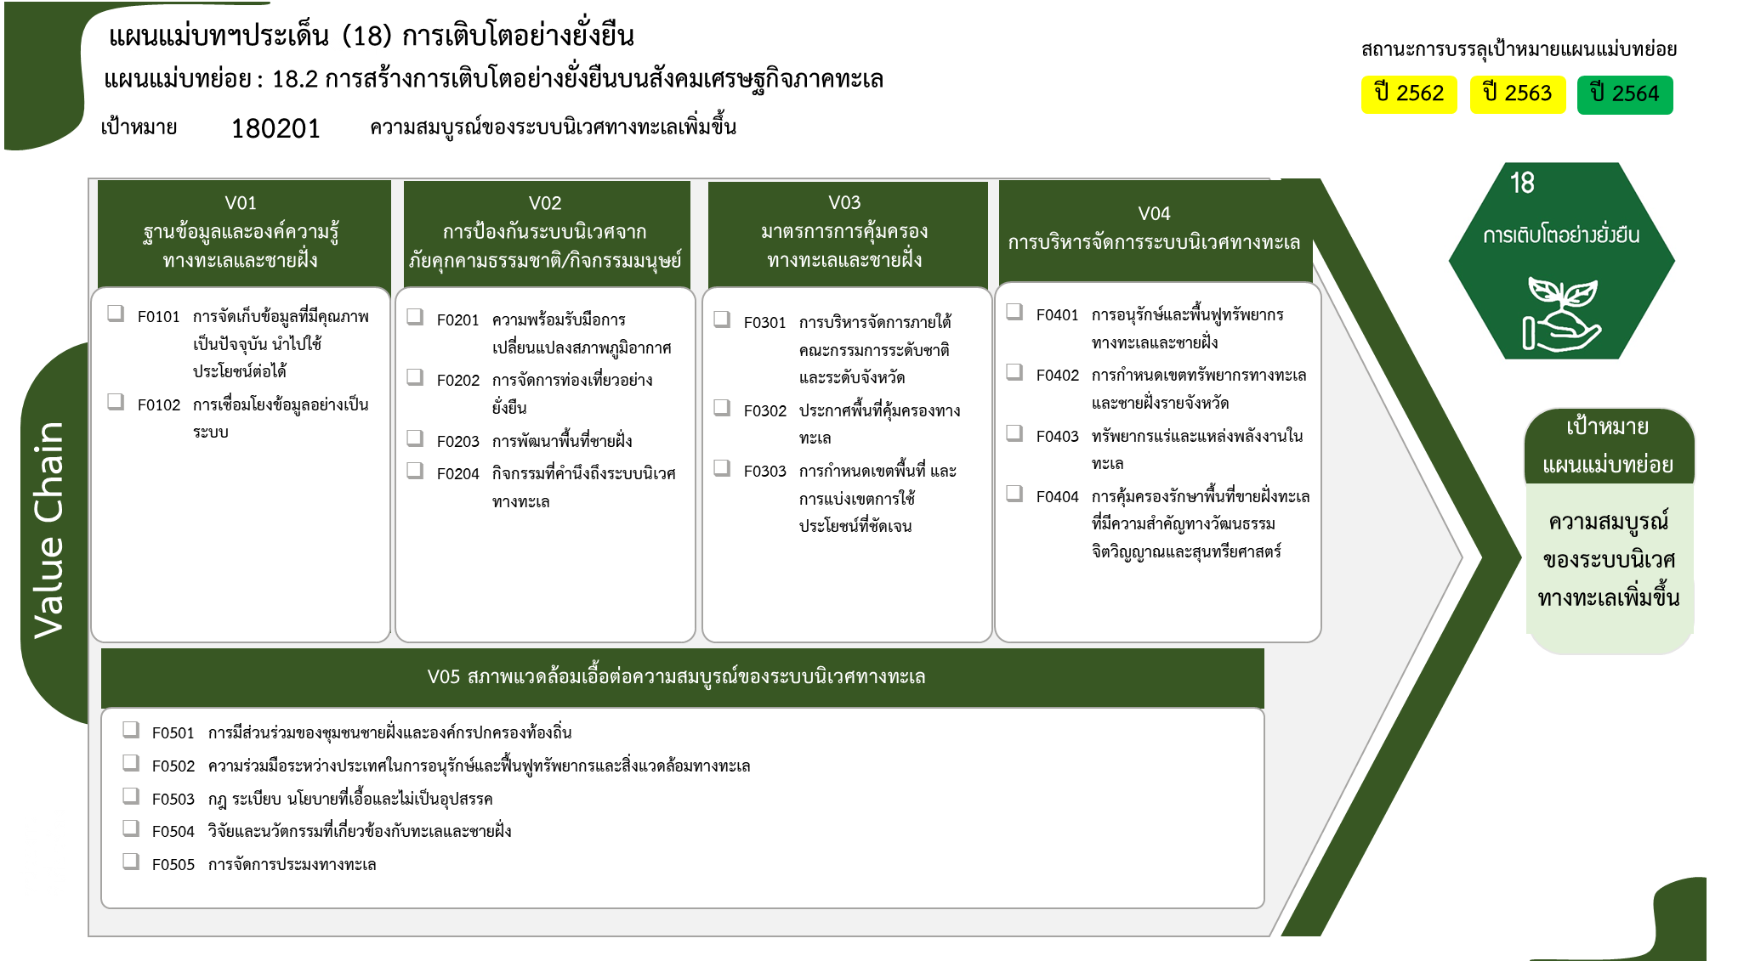
...
2562 | 2563 | 2564 | 2565 | 2566 | รวมจำนวนโครงการทั้งหมด
 | 32 | 32 | 12 | 3 | 79
 | 20 | 30 | 4 | 3 | 57
 | 12 | 2 | 8 |  | 22
1 | 8 | 5 |  | 1 | 16
 |  |  |  | 1 | 1
1 | 7 | 2 |  |  | 10
1 โครงการ
90 โครงการ
 | 1 | 1 |  |  | 3
57 โครงการ
1 โครงการ
8 โครงการ
 |  | 2 |  |  | 2
22 โครงการ
10 โครงการ
3 โครงการ
7 โครงการ
1 | 2 | 8 | 2 | 1 | 15
0 โครงการ
 |  | 1 |  |  | 1
2 โครงการ
1 | 2 | 3 |  | 1 | 7
7 โครงการ
3 โครงการ
 |  | 4 | 2 |  | 7
8 | 37 | 46 | 6 | 2 | 101
5 | 34 | 44 | 5 | 2 | 90
2 | 3 | 1 | 1 |  | 8
1 |  | 1 |  |  | 3
1 โครงการ
5 โครงการ
2 | 6 | 4 | 1 |  | 14
0 โครงการ
รวมทั้งสิ้น 225 โครงการ
 |  | 1 |  |  | 1
1 โครงการ
1 | 3 |  | 1 |  | 5
7 โครงการ
 | 1 |  |  |  | 1
1 | 2 | 3 |  |  | 7
12 | 85 | 95 | 21 | 7 | 225

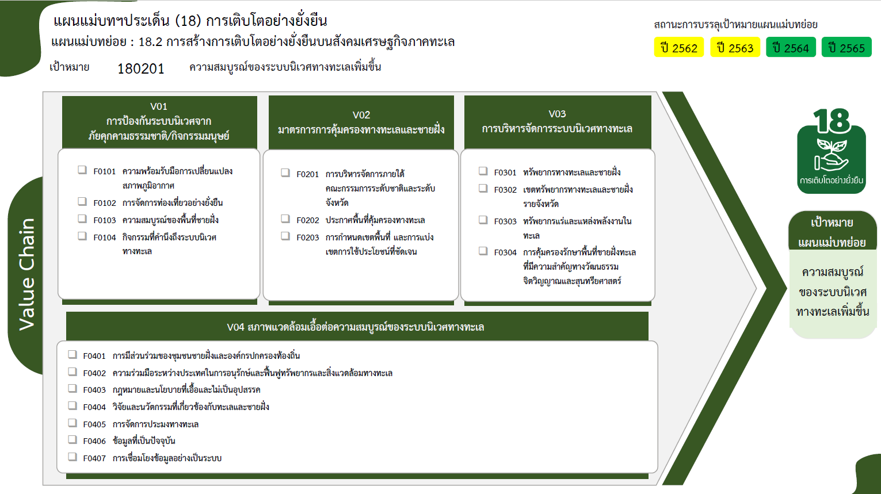

90 โครงการ
1 โครงการ
10 โครงการ
1 โครงการ
8 โครงการ
3 โครงการ
7 โครงการ
2 โครงการ
0 โครงการ
7 โครงการ

3 โครงการ

1 โครงการ
5 โครงการ
0 โครงการ
รวมทั้งสิ้น 225 โครงการ
1 โครงการ

7 โครงการ
57 โครงการ
22 โครงการ

